Sayfa1
GÖREV1: Öğrenci ile Diploma arasındaki 1-1 ilişkiyi sınıflarınızı açarak oluşturunuz. Migration ve update-database yapıp 1-1 ilişki olduğunu GÖRÜNÜZ
Context'e Ogrenci türünde DbSet eklemeyi unutmayın :)
 | Ogrenci.cs | Diploma.cs
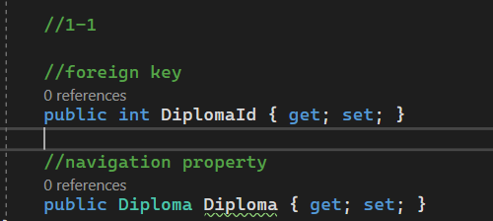

Id int, Ad string, Soyad string ,Numara string proplarını da ekleyiniz.

1-1: Foreign key hangi tabloda olacaksa, o tablonun class'ına foreign key ve karşı taraf türünde navigation prop. eklenir.
Karşı tarafa da SADECE yine ilişkili olduğu (karşı taraf) türdeki navigation prop. eklenir.

BİTİRENLER EL KALDIRABİLİR

Sayfa2
1-m (m-1) | Danisman.cs oluşturunuz
1 öğrencinin 1 danışmanı olur. | Id int, Ad string, Soyad string
1 danışmanın m tane öğrencisi olur

Dbset olarak da contexte Danismanları eklemeyi unutmayın :)
Ogrenci.cs |  | Danisman.cs
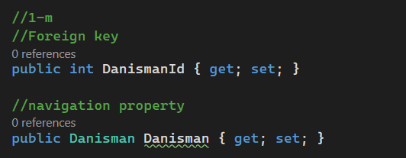

Migration ve update-database yapıp, 1-m ilişki olduğunu görünüz.

1-m: Foreign key hangi tabloda olacaksa, o tablonun class'ına foreign key ve karşı taraf türünde navigation prop. eklenir.
Karşı tarafa da SADECE yine ilişkili olduğu (karşı taraf) türdeki LİSTE tipinde navigation prop. eklenir.

Sayfa4
 |  | many to many tablonun kendimiz tarafından oluşturulduğu durum

Öncesini silmemek adına başka bir isimde tablo DAHA OLUŞTURALIM
Böylece ikisi uygulamayı da görürsünüz

Görev:OgrenciDers.cs adında bir sınıf oluşturunuz.
OgrenciDers tipinde DbSet eklemeyi unutmayın :)
Ders.cs | Ogrenci.cs |  | OgrenciDers.cs

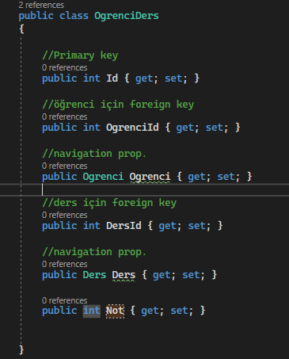

m-n:Many to many tablosu için sınıf açılır. Bu sınıfa tabloda bulunacak bütün foreign key olan varlıklar için navigation prop. ve foreign key yazılır.
Şuanda composite key için konfigürasyon yapmadığımızdan dolayı primary key de ekledik.
Sonra many to many tabloda bulunan bütün foreign key olacak varlıkların sınıflarına, yukarıda açılan many to many tipinde listeler eklenir.

